დრაივერი 50ვტ
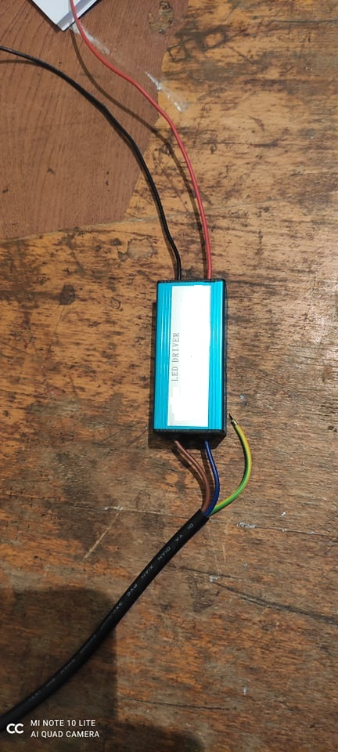
დასახელება | ვატი | რაოდენობა | ერთ:ფასი | ჯამი | მწარ: ქვეყანა | კომპანია | მოდელი
მრავალწერტილოვანი დიორური სანათის ძაბვის მარეგულირებელი (დრაივერი) შემავალი ძაბვა 85-320V. გამომავალი ძაბვა 24-36V.ამზრავი ძაბვა 1450 M/A | 50 ვტ. | 100 | 0 | 0

 | საერთო ფასი: |  |  | -

პლატა 100ვტ
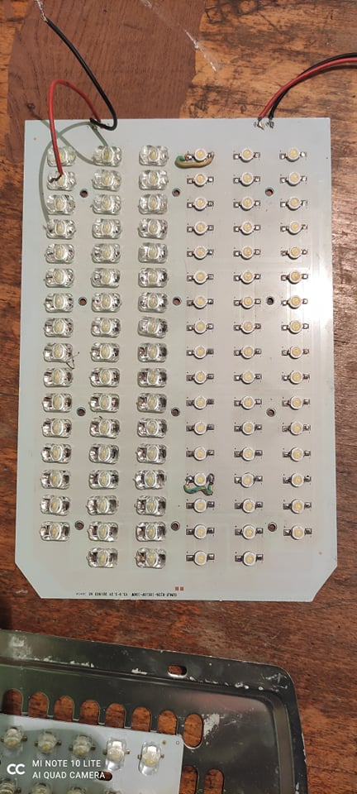
დასახელება | ვატი | რაოდენობა | ერთ:ფასი | ჯამი | მწარ: ქვეყანა | კომპანია
მრავალწერტილოვანი დიორური სანათის მანათობელი პლატა SMD ჩიპით 28სმ*20სმ. 140-150 LM/W.4500K გამადიდებრლი შუშით | 100ვტ. | 100 | 0 | 0

 | საერთო ფასი: |  |  | -

პლატა 30ვტ
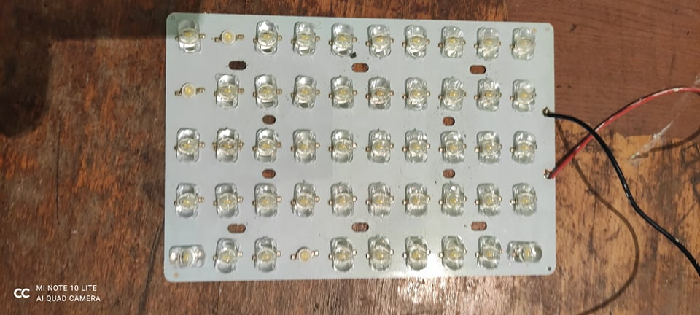
დასახელება | ვატი | რაოდენობა | ერთ:ფასი | ჯამი | მწარ: ქვეყანა | კომპანია
მრავალწერტილოვანი დიორური სანათის მანათობელი პლატა SMD ჩიპით 20სმ*14.5სმ. 140-150 LM/W.4500K გამადიდებრლი შუშით | 30ვტ. | 50 | 0 | 0

 | საერთო ფასი: |  |  | -

